Sheet1
玉林职业技术学院采购需求表
序号 | 参考图片 | 名称 | 颜色 | 数量 | 单位 | 价格 | 合计 | 材质/型号说明 | 备注
1 |  | 壁挂式空调 | 白色 | 1 | 台 |  | 0 | 1.壁挂式空调： 2.匹数：大1.5匹； 3.制冷量≥3500W； 4.能耗等级：新一级能效国家标准； 5.冷暖类型：冷暖； 6.变频/定频：变频； 7.具备电子膨胀阀； 8.循环风量：≥700立方米/小时； 9.电压/频率V/HZ：220V/50HZ； 10.整机质保年限≥6年。 | 须从以下品牌供货响应：美的、格力、海尔。
2 | 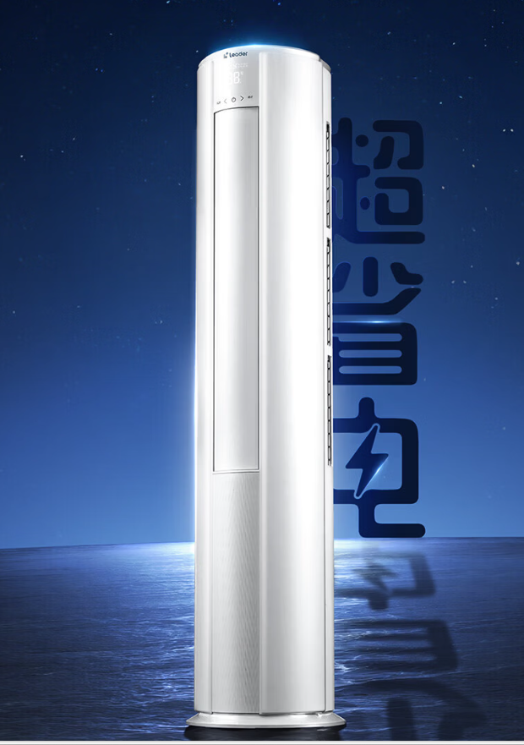 | 柜式空调 | 白色 | 2 | 台 |  | 0 | 1.柜式空调： 2.匹数：3匹； 3.制冷量≥7200W 4.能耗等级：新一级能效国家标准 5.冷暖类型：冷暖； 6.变频/定频：变频； 7.具备电子膨胀阀； 8.循环风量：≥1000立方米/小时。 9.电压/频率V/HZ：220V/50HZ 10.整机质保年限≥6年. | 须从以下品牌供货响应：美的、格力、海尔。
3 |  | 落地扇 | 黑色 | 3 | 台 |  | 0 | 1.扇叶尺寸：14寸； 2.能耗等级：一级能效国家标准； 3.具备高度升降、定时、≥3档的档位变速、断电记忆、左右摇头等功能。 | 须从以下品牌供货响应：美的、格力、海尔。
4 |  | 柜式空调 | 白色 | 1 | 台 |  | 0 | 1.柜式空调： 2.匹数：3匹； 3.制冷量≥7200W 4.能耗等级：新一级能效国家标准 5.冷暖类型：冷暖； 6.变频/定频：变频； 7.具备电子膨胀阀； 8.循环风量：≥1000立方米/小时。 9.电压/频率V/HZ：220V/50HZ 10.整机质保年限≥6年. | 须从以下品牌供货响应：美的、格力、海尔。
5 |  | 落地扇 | 黑色 | 2 | 台 |  | 0 | 1.扇叶尺寸：14寸； 2.能耗等级：一级能效国家标准； 3.具备高度升降、定时、≥3档的档位变速、断电记忆、左右摇头等功能。 | 须从以下品牌供货响应：美的、格力、海尔。
6 |  | 柜式空调 | 白 | 3 | 台 |  | 0 | 1.柜式空调： 2.匹数：3匹； 3.制冷量≥7200W 4.能耗等级：新一级能效国家标准 5.冷暖类型：冷暖； 6.变频/定频：变频； 7.具备电子膨胀阀； 8.循环风量：≥1000立方米/小时。 9.电压/频率V/HZ：220V/50HZ 10.整机质保年限≥6年. | 须从以下品牌供货响应：美的、格力、海尔。
7 |  | 壁挂式空调 | 白 | 2 | 台 |  | 0 | 1.壁挂式空调： 2.匹数：大1.5匹； 3.制冷量≥3500W； 4.能耗等级：新一级能效国家标准； 5.冷暖类型：冷暖； 6.变频/定频：变频； 7.具备电子膨胀阀； 8.循环风量：≥700立方米/小时； 9.电压/频率V/HZ：220V/50HZ； 10.整机质保年限≥6年。 | 须从以下品牌供货响应：美的、格力、海尔。
8 |  | 落地扇 | 黑色 | 4 | 台 |  | 0 | 1.扇叶尺寸：14寸； 2.能耗等级：一级能效国家标准； 3.具备高度升降、定时、≥3档的档位变速、断电记忆、左右摇头等功能。 | 须从以下品牌供货响应：美的、格力、海尔。
9 |  | 柜式空调 | 白色 | 1 | 台 |  | 0 | 1.柜式空调： 2.匹数：3匹； 3.制冷量≥7200W 4.能耗等级：新一级能效国家标准 5.冷暖类型：冷暖； 6.变频/定频：变频； 7.具备电子膨胀阀； 8.循环风量：≥1000立方米/小时。 9.电压/频率V/HZ：220V/50HZ 10.整机质保年限≥6年. | 须从以下品牌供货响应：美的、格力、海尔。
10 |  | 壁挂式空调 | 白 | 2 | 台 |  | 0 | 1.壁挂式空调： 2.匹数：2匹； 3.制冷量≥3500W； 4.能耗等级：新一级能效国家标准； 5.冷暖类型：冷暖； 6.变频/定频：变频； 7.具备电子膨胀阀； 8.循环风量：≥700立方米/小时； 9.电压/频率V/HZ：220V/50HZ； 10.整机质保年限≥6年。 | 须从以下品牌供货响应：美的、格力、海尔。
11 | 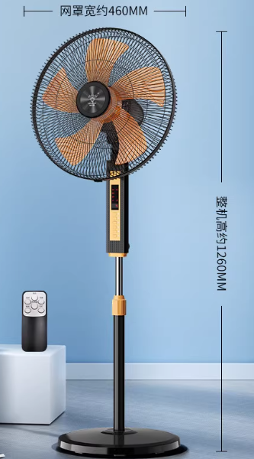 | 落地扇 | 黑色 | 8 | 台 |  | 0 | 1.扇叶尺寸：14寸； 2.能耗等级：一级能效国家标准； 3.具备高度升降、定时、≥3档的档位变速、断电记忆、左右摇头等功能。 | 须从以下品牌供货响应：美的、格力、海尔。
12 |  | 柜式空调 | 白色 | 2 | 台 |  | 0 | 1.柜式空调： 2.匹数：3匹； 3.制冷量≥7200W 4.能耗等级：新一级能效国家标准 5.冷暖类型：冷暖； 6.变频/定频：变频； 7.具备电子膨胀阀； 8.循环风量：≥1000立方米/小时。 9.电压/频率V/HZ：220V/50HZ 10.整机质保年限≥6年. | 须从以下品牌供货响应：美的、格力、海尔。
13 |  | 落地扇 | 黑色 | 1 | 台 |  | 0 | 1.扇叶尺寸：14寸； 2.能耗等级：一级能效国家标准； 3.具备高度升降、定时、≥3档的档位变速、断电记忆、左右摇头等功能。 | 须从以下品牌供货响应：美的、格力、海尔。
14 |  | 壁挂式空调 | 白 | 1 | 台 |  | 0 | 1.壁挂式空调： 2.匹数：大1.5匹； 3.制冷量≥3500W； 4.能耗等级：新一级能效国家标准； 5.冷暖类型：冷暖； 6.变频/定频：变频； 7.具备电子膨胀阀； 8.循环风量：≥700立方米/小时； 9.电压/频率V/HZ：220V/50HZ； 10.整机质保年限≥6年。 | 须从以下品牌供货响应：美的、格力、海尔。
15 |  | 柜式空调 | 白色 | 1 | 台 |  | 0 | 1.柜式空调： 2.匹数：3匹； 3.制冷量≥7200W 4.能耗等级：新一级能效国家标准 5.冷暖类型：冷暖； 6.变频/定频：变频； 7.具备电子膨胀阀； 8.循环风量：≥1000立方米/小时。 9.电压/频率V/HZ：220V/50HZ 10.整机质保年限≥6年. | 须从以下品牌供货响应：美的、格力、海尔。
16 |  | 落地扇 | 黑色 | 2 | 台 |  | 0 | 1.扇叶尺寸：14寸； 2.能耗等级：一级能效国家标准； 3.具备高度升降、定时、≥3档的档位变速、断电记忆、左右摇头等功能。 | 须从以下品牌供货响应：美的、格力、海尔。
17 |  | 柜式空调 | 白色 | 2 | 台 |  | 0 | 1.柜式空调： 2.匹数：3匹； 3.制冷量≥7200W 4.能耗等级：新一级能效国家标准 5.冷暖类型：冷暖； 6.变频/定频：变频； 7.具备电子膨胀阀； 8.循环风量：≥1000立方米/小时。 9.电压/频率V/HZ：220V/50HZ 10.整机质保年限≥6年. | 须从以下品牌供货响应：美的、格力、海尔。
18 |  | 落地扇 | 黑色 | 3 | 台 |  | 0 | 1.扇叶尺寸：14寸； 2.能耗等级：一级能效国家标准； 3.具备高度升降、定时、≥3档的档位变速、断电记忆、左右摇头等功能。 | 须从以下品牌供货响应：美的、格力、海尔。
 |  |  |  | 41 | 0

